Plan formación interna PAS
 |  |  |  |  |  |  |  | Unidade de Análises e Programas

Plan de formación interna do Persoal de Administración e Servizos 2019
Fonte: Servizo de PAS
Data do informe: xullo 2020
% custo por campus/modalidade (só 2019)

Participación e custo das actividades

 | CUSTO FORMACIÓN INTERNA |  |  | *Cursos realizados no ano 2018 pero con custo a cargo do orzamento 2019
 | Campus | Custo |  | Área | Nome do curso ou acción formativa | Custo
 | En liña | 0 € |  | Ofimática | Acción formativa: A nova ferramenta de xestión económica. (MUS) (tres campus) | 15,938.52 €
 | Ourense | 3,208 € |  | Ofimática | Curso: Administración electrónica e rexistro electrónico na UVIGO. (2 edicións) | 1,153.92 €
 | Pontevedra | 1,972 € |  | Calidade | Acción formativa: Programas de calidade (4 edicións) | 2,085.42 €
 | Videoconferencia | 1,361 € |  | TOTAL CUSTO |  | 19,177.86 €
 | Vigo | 21,725 €
 | Total 2019 | 28,266 €
 | Custo cursos 2018* | 19,178 €
 | CUSTO TOTAL 2019 | 47,443 €

% participación por campus/modalidade
 | Campus/modalidade | Asistentes | Mulleres | % mulleres
 | En liña | 25 | 17 | 68%
 | Ourense | 90 | 56 | 62%
 | Pontevedra | 57 | 38 | 67%
 | Videoconferencia | 35 | 26 | 74%
 | Vigo | 381 | 265 | 70%
 | TOTAL | 588 | 402 | 68%

Horas de formación
Horas formación/persoa

 | Campus/modalidade | Asistentes | Horas totais formación | Horas formación/persoa
 | En liña | 25 | 164 | 6.56
 | Ourense | 90 | 734 | 8.16
 | Pontevedra | 57 | 424 | 7.44
 | Videoconferencia | 35 | 175 | 5.00
 | Vigo | 381 | 4126 | 10.83
 | TOTAL | 588 | 5623 | 9.56

Actividades realizadas por área de coñecemento
Nº de cursos por área

 | Área | Nº de cursos
 | Biblioteca | 2
 | Calidade | 7
 | Habilidades | 1
 | Laboratorios | 3
 | Ofimática | 23
 | Xurídico Procedimental | 6
 | TOTAL | 42

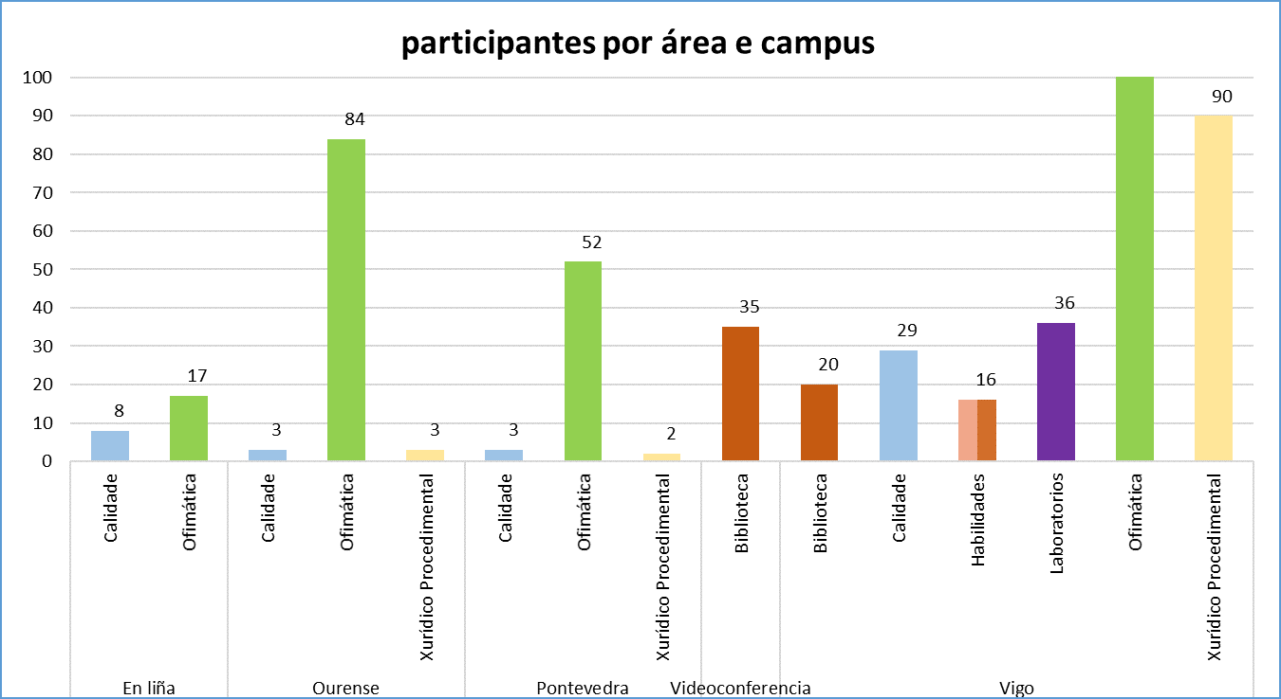

 | Campus/modalidade | Área | Asistentes | Mulleres
 | En liña | Calidade | 8 | 4
 |  | Ofimática | 17 | 13
 | Ourense | Calidade | 3 | 3
 |  | Ofimática | 84 | 51
 |  | Xurídico Procedimental | 3 | 2
 | Pontevedra | Calidade | 3 | 3
 |  | Ofimática | 52 | 34
 |  | Xurídico Procedimental | 2 | 1
 | Videoconferencia | Biblioteca | 35 | 26
 | Vigo | Biblioteca | 20 | 18
 |  | Calidade | 29 | 22
 |  | Habilidades | 16 | 11
 |  | Laboratorios | 36 | 19
 |  | Ofimática | 190 | 129
 |  | Xurídico Procedimental | 90 | 66
 | TOTAL |  | 588 | 402

Avaliación da satisfacción dos cursos por área temática

Avaliación media (de 1 a 5)
 | Área | Avaliación media
 | Biblioteca | 3.77
 | Calidade | 3.69
 | Habilidades | 4.38
 | Laboratorios | 4.23
 | Ofimática | 4.30
 | Xurídico Procedimental | 3.91
 | Media xeral | 4.10

Área | Nome do curso ou acción formativa | Campus | Profesorado | Asistentes | Nº mulleres | Avaliac. Global do Curso | Nº Enquisas | Horas Totais Cursos | Horas Totais Asistentes | Horas Fóra da Xornada Laboral | Custo
Ofimática | Curso: Administración electrónica e rexistro electrónico na UVIGO - (Vigo - Quenda A) | Vigo | Interno | 18 | 15 | 4.39 | 18 | 8 | 144 | 0 | 576.96 €
Ofimática | Curso: Administración electrónica e rexistro electrónico na UVIGO - (Vigo - Quenda B) | Vigo | Interno | 20 | 16 | 4.40 | 15 | 8 | 160 | 0 | 576.96 €
Ofimática | Curso: Administración electrónica e rexistro electrónico na UVIGO - (Vigo - Quenda C) | Vigo | Interno | 18 | 13 | 4.33 | 15 | 8 | 144 | 0 | 576.96 €
Ofimática | Curso: Administración electrónica e rexistro electrónico na UVIGO - (Vigo - Quenda D) | Vigo | Interno | 19 | 17 | 4.42 | 19 | 8 | 152 | 0 | 576.96 €
Ofimática | Curso: Administración electrónica e rexistro electrónico na UVIGO - (Vigo - Quenda E) | Vigo | Interno | 18 | 16 | 4.47 | 15 | 8 | 144 | 0 | 576.96 €
Ofimática | Curso: Administración electrónica e rexistro electrónico na UVIGO - (Vigo - Quenda F) | Vigo | Interno | 17 | 1 | 4.36 | 14 | 8 | 136 | 0 | 576.96 €
Ofimática | Curso: Administración electrónica e rexistro electrónico na UVIGO - (Ourense - Quenda G) | Ourense | Interno | 19 | 1 | 4.68 | 19 | 8 | 152 | 0 | 746.97 €
Ofimática | Curso: Administración electrónica e rexistro electrónico na UVIGO - (Ourense - Quenda H) | Ourense | Interno | 15 | 12 | 4.47 | 15 | 8 | 120 | 0 | 576.96 €
Ofimática | Curso: Administración electrónica e rexistro electrónico na UVIGO - (Pontevedra - Quenda A) | Pontevedra | Interno | 17 | 12 | 4.20 | 15 | 8 | 136 | 0 | 613.44 €
Ofimática | Curso: Administración electrónica e rexistro electrónico na UVIGO - (Pontevedra - Quenda B) | Pontevedra | Interno | 11 | 8 | 3.91 | 11 | 8 | 88 | 0 | 576.96 €
Ofimática | Acción formativa: Tratamento de datos I. | Vigo | Interno | 15 | 10 | 4.57 | 14 | 16 | 240 | 0 | 1,153.92 €
Ofimática | Acción formativa: Actualizalización tecnolóxica de coñecementos de ferramentas administrativas e adecuación ao traballo en grupos (Quenda A) | Ourense | Interno | 19 | 17 | 4.47 | 17 | 6 | 114 | 0 | 489.39 €
Ofimática | Acción formativa: Actualizalización tecnolóxica de coñecementos de ferramentas administrativas e adecuación ao traballo en grupos (Quenda B) | Ourense | Interno | 20 | 16 | 4.59 | 17 | 6 | 120 | 0 | 432.72 €
Ofimática | Curso: Coñece aos teus usuarios. Márketing dixital. Deseño gráfico orientado ao usuario. | Vigo | Externo | 11 | 8 | 4.30 | 10 | 36 | 396 | 0 | 4,100.88 €
Calidade | Acción Formativa: Calidade nos ciclos de doutoramento (1ª quenda) | Ourense | Interno | 1 | 1 | 3.50 | 1 | 9 | 9 | 0 | 432.72 €
Calidade | Acción Formativa: Calidade nos ciclos de doutoramento (1ª quenda) | Vigo | Interno | 11 | 8 | 4.45 | 12 | 9 | 99 | 0 | 432.72 €
Calidade | Acción Formativa: Calidade nos ciclos de doutoramento (2ª quenda) | Ourense | Interno | 2 | 2 | 3.50 | 2 | 12 | 24 | 0 | 288.48 €
Calidade | Acción Formativa: Calidade nos ciclos de doutoramento (2ª quenda) | Pontevedra | Interno | 3 | 3 | 2.67 | 3 | 12 | 36 | 0 | 288.48 €
Calidade | Acción Formativa: Calidade nos ciclos de doutoramento (2ª quenda) | Vigo | Interno | 10 | 7 | 3.86 | 7 | 12 | 120 | 0 | 288.48 €
Ofimática | Curso: LibreOffice Calc. Nivel avanzado. | En liña | Externo | 5 | 4 | CIXUG |  | 20 | 100 | 20 | 0.00 €
Ofimática | Curso: Taller práctico: cómo deseñar material publicitario. | Vigo | Interno | 7 | 6 | 5 | 6 | 36 | 252 | 0 | 3,054.49 €
Habilidades | Curso: Taller práctico. Desenvolvemento do pensamento creativo. | Vigo | Interno | 16 | 11 | 4.38 | 13 | 10 | 160 | 0 | 848.47 €
Laboratorios | Curso: Manexo de líquidos crioxénicos e gases presurizados (Quenda de mañá) | Vigo | Externo | 20 | 13 | 3.86 | 14 | 4 | 80 | 0 | 635.25 €
Laboratorios | Curso: Manexo de líquidos crioxénicos e gases presurizados (Quenda de tarde) | Vigo | Externo | 4 | 0 | 4.25 | 4 | 4 | 16 | 0 | 635.25 €
Xurídico Procedimental | Acción formtiva: Dereito de acceso á información pública (Quenda A) | Vigo | Interno | 23 | 16 | 4.11 | 18 | 10 | 230 | 0 | 721.20 €
Xurídico Procedimental | Acción formativa: Dereito de acceso á información pública (Quenda B) | Ourense | Interno | 3 | 2 | 3.33 | 3 | 10 | 30 | 0 | 240.40 €
Xurídico Procedimental | Acción formativa: Dereito de acceso á información pública (Quenda B) | Pontevedra | Interno | 2 | 1 | 3.50 | 3 | 10 | 20 | 0 | 240.40 €
Xurídico Procedimental | Acción formativa: Dereito de acceso á información pública (Quenda B) | Vigo | Interno | 22 | 12 | 4.42 | 12 | 10 | 220 | 0 | 240.40 €
Calidade | Curso: HR: O selo de excelencia para mellorar o mercado laboral - (Presencial) | Vigo | Interno - Externo | 8 | 7 | 3.92 | 8 | 8 | 64 | 0 | 0.00 €
Calidade | Curso: HR: O selo de excelencia para mellorar o mercado laboral - (Virtual) | En liña | Interno - Externo | 8 | 4 | 3.92 | 8 | 8 | 64 | 0 | 0.00 €
Laboratorios | Curso: Introdución ás técnicas cromatográfica. | Vigo | Interno - Externo | 12 | 6 | 4.58 | 12 | 12.5 | 150 | 0 | 900.06 €
Ofimática | Acción formativa: Turnitín. | Vigo | Interno - Externo | 31 | 23 | 3.73 | 22 | 4 | 124 | 0 | 303.40 €
Xurídico Procedimental | Curso: Recursos Administrativos. | Vigo | Interno | 27 | 23 | 3.83 | 18 | 15 | 405 | 0 | 1,578.12 €
Ofimática | Curso: Trucos e boas prácticas na elaboración de documentos dixitais. | En liña | Interno | 7 | 6 |  |  |  | 0 |  | 0.00 €
Xurídico Procedimental | Curso: Responsabilidade patrimonial. | Vigo | Externo | 18 | 15 | 4.29 | 17 | 15 | 270 | 0 | 1,644.28 €
Ofimática | Curso: Creación e tratamento de imaxes e fotografías con GIMP. | En liña | Externo | 5 | 3 |  |  |  | 0 |  | 0.00 €
Ofimática | A.F. Actualización tecnolóxica de coñecementos de ferramentas administrativas e adecuación ao traballo en grupos. | Pontevedra | Interno | 18 | 13 | 4.00 | 15 | 3 | 54 | 0 | 252.46 €
Biblioteca | Curso: As competencias profesionais dos bibliotecarios universitarios. | Videoconferencia | Externo | 35 | 26 | 2,6 (Ourense) 4,22 (Pontevedra) 3,79 (Vigo) | 28 | 5 | 175 | 0 | 1,360.79 €
Biblioteca | Curso: Dereito, ética profesional e servizo bibliotecario | Vigo | Externo | 20 | 18 | 4.00 | 17 | 9 | 180 | 81 | 1,726.67 €
Ofimática | A.F. Actualización tecnolóxica de coñecementos de ferramentas administrativas e adecuación ao traballo en grupos. | Ourense | Externo | 11 | 5 | 4.25 | 7 | 15 | 165 | 0 | 0.00 €
Ofimática | A.F. Actualización tecnolóxica de coñecementos de ferramentas administrativas e adecuación ao traballo en grupos. | Pontevedra | Externo | 6 | 1 | 3.83 | 5 | 15 | 90 | 0 | 0.00 €
Ofimática | A.F. Actualización tecnolóxica de coñecementos de ferramentas administrativas e adecuación ao traballo en grupos. | Vigo | Externo | 16 | 4 | 3.58 | 14 | 15 | 240 | 0 | 0.00 €

Plan formación externa PAS
 |  |  |  |  |  |  |  |  |  | Unidade de Análises e Programas

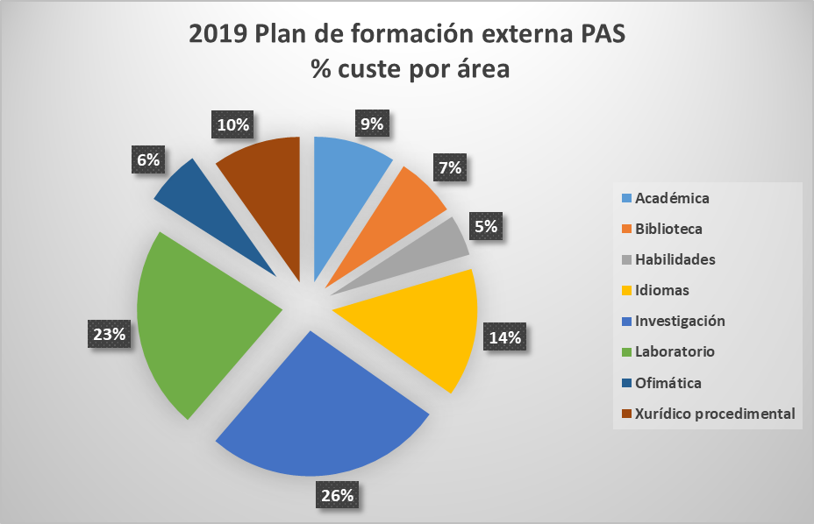
Formación externa do Persoal de Administración e Servizos 2019
Fonte: Servizo de PAS
Data do informe: xullo 2020

POR AREA - SEXO
Área | Homes |  | Mulleres |  | Total Número | Total custo
 | Número | Custo | Número | Custo
Académica | 5 | 1,910.26 € | 8 | 3,883.29 € | 13 | 5,793.55 €
Biblioteca | 1 | 121.20 € | 15 | 4,178.05 € | 16 | 4,299.25 €
Habilidades | 2 | 1,342.00 € | 2 | 1,571.81 € | 4 | 2,913.81 €
Idiomas | 5 | 451.54 € | 36 | 8,652.17 € | 41 | 9,103.71 €
Investigación | 5 | 3,904.20 € | 16 | 12,999.66 € | 21 | 16,903.86 €
Laboratorio | 7 | 5,646.19 € | 12 | 8,801.36 € | 19 | 14,447.55 €
Ofimática | 3 | 497.12 € | 7 | 3,441.29 € | 10 | 3,938.41 €
Prevención de riscos |  |  | 1 | 0.00 € | 1 | 0.00 €
Xurídico procedimental | 5 | 2,463.01 € | 14 | 3,775.82 € | 19 | 6,238.83 €
Total XERAL | 33 | 16,335.52 € | 111 | 47,303.45 € | 144 | 63,638.97 €

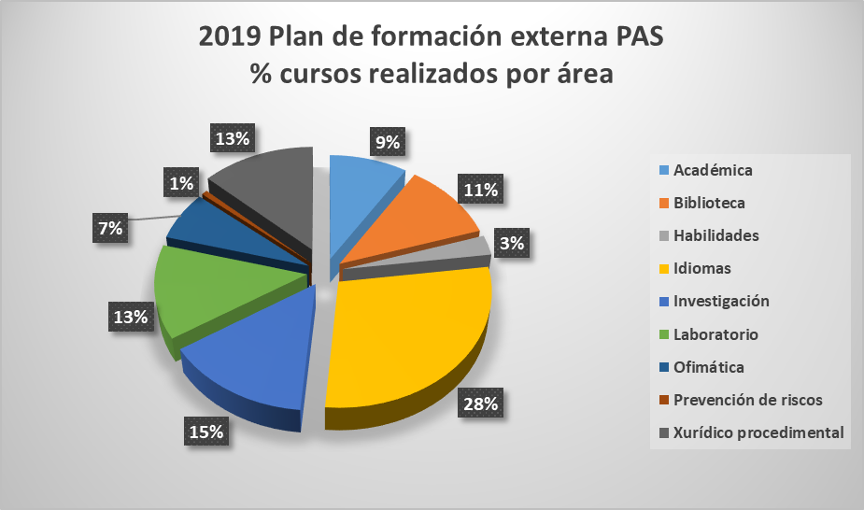
Área | Ourense |  | Total Ourense | Pontevedra | Total Pontevedra | Vigo |  | Total Vigo | Total XERAL
 | Homes | Mulleres |  | Mulleres |  | Homes | Mulleres
Académica |  |  |  |  |  | 5 | 8 | 13 | 13
Biblioteca |  | 2 | 2 | 1 | 1 | 1 | 12 | 13 | 16
Habilidades |  |  |  |  |  | 2 | 2 | 4 | 4
Idiomas | 2 | 4 | 6 | 6 | 6 | 3 | 26 | 29 | 41
Investigación |  | 2 | 2 |  |  | 5 | 14 | 19 | 21
Laboratorio |  | 2 | 2 |  |  | 7 | 10 | 17 | 19
Ofimática |  |  |  |  |  | 3 | 7 | 10 | 10
Prevención de riscos |  |  |  |  |  |  | 1 | 1 | 1
Xurídico procedimental |  |  |  |  |  | 5 | 14 | 19 | 19
Total XERAL | 2 | 10 | 12 | 7 | 7 | 31 | 94 | 125 | 144

Nome do curso | Lugar | Organización | Datas | Asistencia
4ª Xuntanza de técnicos e responsables de servizos de difracción. | Tarragona | Univ. Rovira i Virgili | 26 e 27 de xuño de 2019 | 1
A edición dixital universitaria: estándares, visibilidade e repositorios. | Madrid | UNE - CSIC | 6 e 7 de xuño de 2019 | 1
A planificación estratéxica como método de xestión pública | Ourense | EGAP | 29, 30 e 31 de xaneiro de 2019 | 1
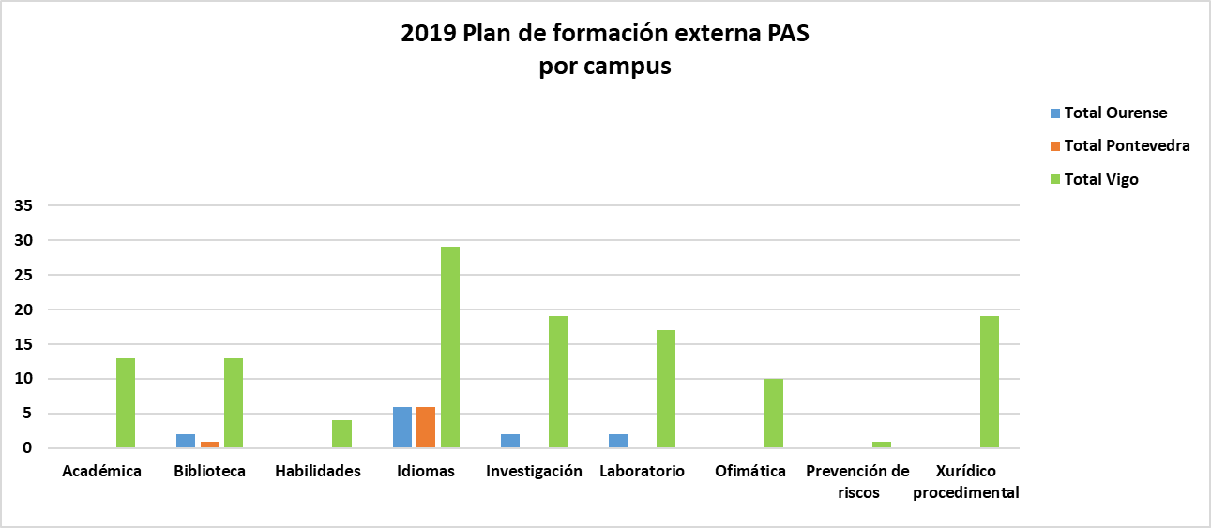
A planificación estratéxica como método de xestión pública. | Vigo | EGAP | 24 ao 26 de xaneiro de 2018 | 1
AFM Force Measurements. | Karlsruhe (Alemania) | Bruker | 5 ao 7 de xuño de 2019 | 2
Aquaculture Europe 19. | Berlin | European Aquaculture Society (EAS) | 7 ao 10 de outubro de 2019 | 1
BootCamp Luso-Español de formación de formadores en Ciencia Aberta | Salamanca | Proxecto Foster - REBIUN | 25/03/2019 ao 26/03/2019 | 1
Cálculo de renda e patrimonio para a xestión das bolsas de carácter xeral do Ministerio de Educación e Formación profesional do curso 2018/2019. | Málaga | Universidad de Málaga | 30 de outubro de 2018 | 2
Catalogación con RDA según o modelo IFLA-LRM. | En liña | Univ. Illes Balears | 25 de febreiro ao 3 de xuño de 2019 | 2
Ciencia e sociedade. | A Coruña | Univ. Coruña | 17 de outubro de 2019 | 2
Convenios de colaboración vs contratos de servizos de I+D | Madrid | Redtransfer | 03/04/2019 ao 04/04/2019 | 2
Conversa en inglés. Nivel A2/B1 | Ourense | Centro de Linguas | 07/02/2019 ao 11/04/2019 | 5
Creación e edición de arquivos dixitais con Acrobat XI Pro. | Santiago de Compostela | EGAP | 22 de novembro de 2019 | 2
Creación e edición de arquivos dixitais con Acrobat XI Pro. | Santiago de Compostela | EGAP | 28 de novembro de 2019 | 2
Cromatografía de gases con detección de masas: curso teórico e aplicacións prácticas. | Vizcaya | Univ. Pais Vasco | 27 ao 31 de maio de 2019 | 3
Cromatografía líquida de alta resolución (HPLC) e ultrarápida (UHPLC) acoplada a espectrometría de masas en tandem (Operación e aplicación en QQQ e iniciación en Q-TOF) | Leioa (Vizcaya) | Univ. Pais Vasco | 12/11/2018 ao 16/11/2018 | 1
Cromatografía líquida de alta resolución: aplicacións | Ourense | Univ. Vigo | 15, 21, 23, 28 e 30 de maio de 2019 | 3
Cromatografía líquida de alta resolución: aplicacións. | Ourense | Univ. Vigo | 15, 21, 23, 28 e 30 de maio de 2019 | 1
Cuestións prácticas tras un ano de aplicación da nova LCSP. | Madrid | Grupo Renher | 26 e 27 de setembro de 2019 | 2
Curso básico en diagnóstico clínico de anfibios e peixes. | Lugo | Univ. Santiago de Compostela | 29 a 31 de maio de 2019 | 2
Curso capacitación profesional (CAP) | Vigo | Autoescola FARO | 14 ao 31 de maio de 2019 | 1
Curso capacitación profesional (CAP) | Vigo | Escola Profesional de Conductores, S.L. | 2 ao 12 de decembro de 2019 | 1
Curso de cromatografía líquida de alta resolución (HPLC). | Vizcaya | Univ. Pais Vasco | 4 ao 8 de novembro de 2019 | 1
Curso de experto de posgrao en innovación pública.* | En liña | Univ. Alcalá | 13/01/2020 ao 13/04/2020 | 1 | *Curso realizado no ano 2020 pero incluído neste listado porque xerou gasto no exercicio 2019
Curso de linguaxe administrativa galega. Nivel Medio. | Santiago de Compostela | EGAP | 21 de marzo de 2019 | 1
Curso de linguaxe administrativa galega. Nivel Superior. | Santiago de Compostela | EGAP | 22 de marzo de 2019 | 1
Curso Posgrao de Especialización en Orientación Laboral. Ed. 2018 | Santiago de Compostela | CIXUG | Setembro-Decembro de 2018 | 1
Curso sobre avaliación de competencias lingüísticas para técnicos/as de normalización lingüística | Santiago de Compostela | Fac. Filoloxía e Tradución | 22/02/2019 ao 07/03/2019 | 1
Curso sobre RDA (novas normas de catalogación bibliotecaria) | Santiago de Compostela | Consorcio Bugalicia | 19 ao 21 de novembro de 2018 | 3
Curso sobre RDA (novas normas de catalogación bibliotecaria) | Santiago de Compostela | Consotrcio Bugalicia | 19 ao 21 de novembro de 2018 | 2
Empregabilidade e inserción laboral dos titulados universitarios. | A Coruña | Universidade Internacional Menéndez Pelayo | 29 e 30 de outubro de 2018 | 1
Ensaio de aptitude sobre analise elemental orgánico. (Edición nº 22) | Madrid | Universidade de Barcelona | 7 de xuño de 2019 | 3
European EELS & EFTEM School.** | Graz (Austria) | Graz University of Technology | 4 ao 7 de febreiro de 2020 | 1 | **Curso realizado no ano 2020 pero incluído neste listado porque xerou gasto no exercicio 2019
Evaluación da transferencia, avaliación do impacto. | Córdoba | CSIC | 12 e 13 de decembro de 2019 | 1
Exame de acreditación Inglés B1. | Vigo | Centro de Linguas | 16/01/2019 | 1
Filtración de aire en instalacións de contención biolóxica. | Sevilla | AEBIOS | 4 de decembro de 2019 | 1
Formación en fundamentos de deseño técnico con solidworks. | Vigo | Escola de Enxeñaría Industrial | 23 de maio ao 7 de xuño de 2019 | 1
Foro técnico "O formaldehido e a súa toxicidade". | A Coruña | Instituto de Saúde e Seguridade Laboral de Galicia | 5 de abril de 2019 | 1
Forum de usuarios de InCites. | Barcelona | Clarivate Analytics España | 12 de novembro de 2019 | 1
I Congreso iberoamericano de docentes. | En liña | Univ. Cádiz | 26 de novembro ao 8 de decembro de 2018 | 1
II Reunión de Servizos de información e evaluación científica. | Córdoba | Univ. Córdoba | 31 de xaneiro e 1 de febreiro de 2019 | 1
II Xornada de auditoría do sector público. | Santiago de Compostela | EGAP | 13 de setembro de 2019 | 1
II Xornadas de Xestión do Patrimonio Bibliográfico. | Santiago de Compostela | CRUE - Univ. Santiago de Compostela | 6 e 7 de xuño de 2019 | 1
Inglés. Nivel A2.2 | Pontevedra | Centro de Linguas | 20/01/2019 ao 31/05/2019 | 1
Inglés. Nivel A2.2 | Pontevedra | Centro de Linguas | 29/01/2019 ao 09/05/2019 | 2
Inglés. Nivel A2.2 | Vigo | Centro de Linguas | 01/02/2019 ao 10/05/2019 | 2
Inglés. Nivel A2.2 | Vigo | Centro de Linguas | 29/01/2019 ao 09/05/2019 | 3
Inglés. Nivel B1.1 | Vigo | Centro de Linguas | 01/10/2019 ao 17/12/2019 | 3
Inglés. Nivel B1.1 | Vigo | Centro de Linguas | 27/09/2019 ao 13/12/2019 | 6
Inglés. Nivel B1.1 (Modifíca matrícula CL 87/2019) | Pontevedra | Centro de Linguas | 01/10/2019 ao 17/12/2019 | 1
Inglés. Nivel B1.1 e B1.2 | Pontevedra | Centro de Linguas | 02/10/2018 ao 20/12/2018 e 29/01/2019 ao 09/05/2019 | 1
Inglés. Nivel B1.2 | Vigo | Centro de Linguas | 01/02/2018 ao 10/05/2018 | 1
Inglés. Nivel B1.2 | Vigo | Centro de Linguas | 01/02/2019 ao 10/05/2019 | 3
Inglés. Nivel B1.2 | Vigo | Centro de Linguas | 30/01/2019 ao 08/05/2019 | 1
Inglés. Nivel B2.1 | Vigo | Centro de Linguas | 27/09/2019 ao 13/12/2019 | 1
Inglés. Nivel B2.1 | Vigo | Centro de Linguas | 30/09/2019 ao 18/12/2019 | 1
Inglés. Nivel B2.2 | Vigo | Centro de Linguas | 01/02/2019 ao 10/05/2019 | 1
Inglés. Nivel B2.2. | Ourense | Centro de Linguas | 29/01/2019 ao 09/05/2019 | 1
Inglés. Nivel B2.2. | Vigo | Centro de Linguas | 01/02/2019 ao 10/05/2019 | 4
Itrax Corescanning Operator Advanced Training. | Estocolmo (Suecia) | Cox Analytical Systems | 11 e 12 de xuño de 2019 | 1
Lexnet avanzado. | Vigo | Everis Spain | 23 e 24 de outubro de 2018 | 4
Licencias de dereitos de propiedade industrial e intelectual. | Madrid | Redtransfer | 25 e 26 de setembro de 2019 | 1
Máis alá do clube de lectura: promover a lectura e a escritura desde as bibliotecas en tempos de cambio | En liña | SEDIC | 21/03/2019 ao 12/04/2019 | 1
MISCA 2019. | Nápoles (Italia) | Asociación Italiana de Cristalografía | 4 ao 7 de setembro de 2019 | 1
Os dereitos de propiedade intelectual nos arquivos. | Santiago de Compostela | Subdirección Xeral da Arquivos da Xunta de Galicia | 13 de decembro de 2018 | 1
Pautas e criterios para valorar documentos | En liña | ACAL | 19/02/2019 ao 12/03/2019 | 1
Permiso de conducir B96 remolques. | Vigo | Escola Profesional de Conductores, S.L. | Novembro 2018 | 2
Propiedade intelectual e dereitos de autor. | En liña | Centro Internacional de Tecnoloxías Avanzadas | 30 de abril ao 27 de maio de 2019 | 1
Protección de datos e ciberseguridade. | Santiago de Compostela | EGAP | 18 e 19 de decembro de 2018 | 1
Supervisor de instalacións radiactivas (Laboratorios de Fontes non Encapsuladas) | Santiago de Compostela | Univ. Santiago de Compostela | 05/03/2019 ao 15/03/2019 | 1
Supervisor de instalacións radiactivas (Laboratorios de Fontes non Encapsuladas) | Santiago de Compostela | USC | 05/03/2019 ao 15/03/2019 | 1
Symposium POIO 2019 | Poio (Pontevedra) | Asociación para o desenvolvemento do Prácticum e das Prácticas Externas: Rede de Prácticum (REPPE) | 10 ao 12 de xullo de 2019 | 1
Taller congreso SECAL. | Sevilla | SECAL | 5 de novembro de 2019 | 1
Técnicas de avaliación e valoración económica de tecnoloxías. | Madrid | Redtransfer | 12 e 13 de marzo de 2019 | 1
Transferencia de coñecemento en ciencias sociais e humanidades. | Madrid | Redtransfer | 29 e 30 de maio de 2019 | 1
Transparencia e protección de datos desde unha perspectiva documental. | En liña | ACAL | 9 ao 30 de outubro de 2019 | 1
Un ano de vixencia da nova LCSP. | Santiago de Compostela | EGAP | 21 de marzo de 2019 | 2
VI Edición de investigación biomédica do cancro en Galicia. | A Coruña | Instituto de Investigación Biomédica da Coruña | 4 de outubro de 2019 | 1
VIII Congreso Nacional de Auditoría no Sector Público.*** | Madrid | FIASEP | 22 e 23 de novembro de 2018 | 2 | ***Curso incluído na relación do ano 2018, e relacionado novamente no 2019 porque xerou gasto tamén no exercicio 2019
Workshop de introdución á imaxen molecular preclínica e a súa aplicación en investigación biomédica. | Madrid | Univ. Complutense de Madrid | 22 ao 24 de maio de 2019 | 2
Xestión do tempo e produtividade. | Santiago de Compostela | EGAP | 3 de xullo de 2019 | 2
XIX Xornadas de Servizos Universitarios de Emprego. | Burgos | Univ. Burgos - CRUE | 19 ao 21 de xuño de 2019 | 1
XLIII Curso de Microciruxía experimental básica. | Ourense | Fundación Biomédica Galicia Sur | 25/02/2019 ao 01/03/2019 | 1
Xornada sobre control financeiro nas entidades locais. | Pontevedra | Diputación de Pontevedra | 22 ao 29 de maio de 2019 | 1
Xornada técnica sobre arquivos e protección de datos. | Valladolid | CAU - Univ. Valladolid | 24 de maio de 2019 | 1
XV Congreso SECAL. | Sevilla | SECAL | 6 ao 8 de novembro de 2019 | 1
XV curso sobre réximen xurídico de universidades. | Oviedo | Univ. Oviedo | 23 e 24 de maio de 2019 | 1
XV curso sobre réximen xurídico de universidades. | Oviedo | Univ. Oviedo | 23, 24 e 25 de maio de 2019 | 1
XV International Estuarine Biogeochemistry Symposium. | Vigo | CSIC | 4 e 5 de xuño de 2019 | 1
XVI Foro Internacional de Avaliación de Calidade en Investigación | Santiago de Compostela | Univ. Granada / Univ. Vigo | 29 ao 31 de maio de 2019 | 4
XVIII Encontro de responsables de Protocolo e de Relacións Intitucionais das Universidades Españolas e X Encontro Hispano-Luso de Protocolo Universitario. | Sevilla | Universidade Pablo de Olavide | 23/10/2019 ao 26/10/2019 | 2
XVIII Workshop REBIUN/CRUE VIII Jornadas OS. | León | Univ. León | 25 ao 27 de setembro de 2019 | 1
XXV Xornadas da Conferencia de Arquiveiros das Universidades Españolas. | Bilbao | Conferencia de Arquiveiros Universitarios | 9 ao 11 de outubro de 2019 | 1
XXXII Reunión Nacional de Solos. | Sevilla | CSIC | 10 ao 13 de setembro de 2019 | 1
Total |  |  |  | 144

Formación_PDI_Bubela
 |  |  |  |  | Unidade de análises e programas

Formación específica para PDI
Fonte: Bubela
Data do informe: xullo 2020

% participación por sexos
UNIDADE ORGANIZADORA | NOME DO CURSO | Homes | Mulleres | Total matrícula
Actividades recoñecidas coma formación permanente do profesorado | Análise estatística con Excel (Campus de Vigo) | 8 | 19 | 27
 | Ferramentas para o profesorado (Campus de Vigo) | 10 | 10 | 20
 | Iniciación a GNU Octave (modalidade virtual) | 3 |  | 3
 | Introdución á elaboración de contidos audiovisuais para a docencia (Campus de Vigo) | 5 | 5 | 10
 | LibreOffice e Calc nivel avanzado (modalidade virtual) | 3 | 2 | 5
 | Metodoloxías participativas para a innovación social no rural a través da Axenda 2030 (Campus de Vigo) | 1 | 15 | 16
 | Publicacións dixitais profesionais: deseño, autoedición, maquetación e diagramación con Scribus (modalidade virtual) |  | 2 | 2
Programa de Formación Permanente do PDI | A metodoloxía da Aprendizaxe-Servizo (Campus de Vigo e Ourense) | 13 | 22 | 35
 | A revolución da lonxevidade: tendencias, retos e oportunidades (Campus de Ourense) | 6 | 7 | 13
 | A revolución da lonxevidade: tendencias, retos e oportunidades (Campus de Vigo) | 12 | 8 | 20
 | Análise estatística con RCommander (modalidade virtual) | 27 | 14 | 41
 | Apoio para a elaboración de memorias de titulacións (apartados 3 e 5) (Modalidade virtual) | 2 | 9 | 11
 | Como motivar ao alumnado na aula (Campus de Vigo) | 11 | 24 | 35
 | Creación de apps móbiles para Android con AppInventor e Thunkable (Campus de Vigo) | 12 | 2 | 14
 | Creación de contidos interactivos propios con H5P (Campus de Pontevedra) | 2 | 5 | 7
 | Creación de infografías e deseños vectoriais (modalidade virtual) | 1 | 3 | 4
 | Creación e tratamento de imaxes e fotografías (modalidade virtual) | 12 | 12 | 24
 | Creación, xestión e mantemento de páxinas web con Wordpress no teu espazo web da @uvigo (Campus de Vigo) | 15 | 12 | 27
 | Cuestións éticas na investigación con seres humanos: fundamentos, características e avaliación (Campus de Vigo) | 8 | 15 | 23
 | Curso de pronuncia para a docencia en inglés (Campus de Ourense) | 9 | 12 | 21
 | Design Thinking como metodoloxía para a aprendizaxe baseada en proxectos (Campus de Pontevedra) | 9 | 18 | 27 | Participación segundo campus de adscrición do PDI
 | Edición sinxela de vídeo e son para a publicación e difusión web (Campus de Vigo) | 10 | 8 | 18 | Campus | Homes | Mulleres | Total matrícula
 | Encontro de Cooperación Universitaria para o Desenvolvemento para o PDI (Campus de Vigo) | 19 | 32 | 51 | Ourense | 63 | 138 | 201
 | Fondos europeos para a innovación (Campus de Vigo) | 19 | 32 | 51 | Pontevedra | 29 | 81 | 110
 | Formador/a de alumnado mentor no MEET-UVigo (Campus de Vigo) | 9 | 15 | 24 | Vigo | 304 | 360 | 664
 | Gamificación na docencia universitaria (Campus de Ourense) | 3 | 15 | 18 | TOTAL | 396 | 579 | 975
 | HR: O selo de excelencia para mellorar o mercado laboral dos investigadores/as (diferentes modalidades: presencial/streaming/diferido) | 40 | 62 | 102
 | Incorporación do xénero na docencia universitaria e na transferencia de coñecemento (Campus de Vigo) | 9 | 30 | 39
 | Introdución práctica ao flipped learning: bases do modelo, deseño da aprendizaxe e ferramentas para implantalo (Modalidade virtual) | 11 | 14 | 25
 | Introdución práctica ao flipped learning: bases do modelo, deseño da aprendizaxe e ferramentas para implementalo (Modalidade virtual) | 9 | 17 | 26
% participación por campus de adscrición do PDI
 | Oratoria e comunicación para docentes (Campus de Ourense) | 5 | 15 | 20
 | Oratoria e comunicación para docentes (Campus de Vigo) | 12 | 11 | 23
 | Propiedade intelectual e persoal docente universitario (Campus de Vigo) | 12 | 18 | 30
 | Protección de datos (Campus de Ourense) | 7 | 18 | 25
 | Protección de datos (Campus de Pontevedra) | 5 | 8 | 13
 | Trucos e boas prácticas na elaboración de documentos dixitais (modalidade virtual) | 5 | 6 | 11
 | Xestión electrónica de exames escritos (Campus de Vigo) | 12 | 10 | 22
 | Xornada informativa das Marie Sklodowska Curie Actions-MSCA (Campus de Vigo) | 11 | 15 | 26
Vicerreitoría de Ordenación Académica e Profesorado | CURSO DE FORMACIÓN EN INICIACIÓN A CATIA V5: MÓDULOS CAD-DMU-CAE-CAM | 2 |  | 2
 | CURSO DE FORMACIÓN ACTUALIZACIÓN EN LITERATURA ESPAÑOLA (ALITES 2019). DON JUAN TENORIO, DE JOSÉ ZORRILLA |  | 2 | 2
 | CURSO DE FORMACIÓN DE INTRODUCIÓN Á BOLSA | 2 |  | 2
 | CURSO DE FORMACIÓN EN DATA MINING CON \"R\" | 12 | 7 | 19
 | CURSO DE FORMACIÓN EN ANÁLISE AVANZADA DA INFORMACIÓN (MICROSOFT EXCEL) | 1 | 2 | 3
 | CURSO DE FORMACIÓN EN CONTROL ESTATÍSTICO DE CALIDADE CON \"R\" |  | 2 | 2
 | CURSO DE FORMACIÓN EN ESTATÍSTICA AVANZADA CON \"R\" PARA PROFESIONAIS DA SAÚDE |  | 2 | 2
 | CURSO DE FORMACIÓN EN ESTATÍSTICA CON \"R\" PARA INVESTIGADORES | 1 | 11 | 12
 | CURSO DE FORMACIÓN EN ESTATÍSTICA CON \"R\" PARA PROFESIONAIS DA SAÚDE | 2 | 2 | 4
 | CURSO DE FORMACIÓN EN FUNDAMENTOS DE DESEÑO TÉCNICO CON SOLIDWORKS |  | 1 | 1
 | CURSO DE FORMACIÓN EN INTRODUCIÓN Á PROGRAMACIÓN EN PYTHON | 2 | 2 | 4
 | DESEÑO, PROGRAMACIÓN E ADMINISTRACIÓN DE BASES DE DATOS | 2 |  | 2
 | ECOGRAFÍA BÁSICA EN FISIOTERAPIA: SONOANATOMÍA |  | 1 | 1
 | ESPECIALISTA EN DIRECCIÓN DE LOXÍSTICA E PRODUCIÓN | 2 | 1 | 3
 | ESPECIALISTA EN INNOVACIÓN COMPETITIVIDADE E EMPRENDIMENTO EN TORNO AO MAR |  | 1 | 1
 | ESPECIALISTA EN REFALADO INTERLINGÜÍSTICO (INGLÉS-ESPAÑOL) | 1 | 1 | 2
 | ESPECIALISTA EN TECNOLOXÍAS DE QUINTA XERACIÓN (5G) |  | 1 | 1
 | JAVASCRIPT PARA APLICACIÓNS WEB E MÓBILES | 1 | 1 | 2
 | ROBOTS COLABORATIVOS \"UNIVERSAL ROBOTS\": FUNDAMENTOS DE PROGRAMACIÓN, CONFIGURACIÓN E XESTIÓN DOS SISTEMAS DE SEGURIDADE | 1 |  | 1
TOTAL |  | 396 | 579 | 975

PDI_Área_innovación_educativa
 |  |  |  |  | Unidade de análises e programas

Formación persoal docente e investigador 2019
Fonte: Área de formación e innovación educativa
Data do informe: setembro 2020
Asistencia con diploma por campus

 |  |  |  | CÓDIGO | NOME | CUSTO | HORAS | DATAS | LUGAR | SUPERACIÓN | AVALIACIÓN (1-5)
Formación por campus | Nº diplomas* | Horas impartidas | Custe total | ARCIXUG19 | Creación de infografías e deseños vectoriais | 0.00 € | 20 | 18/09-18/10 | Virtual | 4 | 4
Ourense | 54 | 92 | 4,300.00 € | ARCIXUG191 | Creación e tratamento de imaxes e fotografías | 0.00 € | 20 | 09/09-07/10 | Virtual | 4 | 3.5
Pontevedra | 32 | 42 | 2,800.00 € | ARCIXUG192 | LibreOffice e Calc nivel avanzado | 0.00 € | 20 | 30/09-15/11 | Virtual | 5 | 4.75
Vigo | 274 | 259 | 13,926.00 € | ARCIXUG193 | Publicacións dixitais profesionais: deseño, autoedición, maquetación e diagramación con Scribus | 0.00 € | 20 | 09/09-07/10 | Virtual | 2 | 4.3
Virtual | 109 | 268 | 4,200.00 € | ARCIXUG194 | Iniciación a GNU Octave | 0.00 € | 20 | 18/09-18/10 | Virtual | 3 | 4
TOTAL | 469 | 661 | 25,226.00 € | HRS4R | HR: O selo de excelencia para mellorar o mercado laboral dos investigadores/as | 226.00 € | 8 | 7-16/05 | Vigo | 49 | 3.8
 |  |  |  | PFPPAPP19VI | Creación de apps móbiles para Android con AppInventor e Thunkable | 1,800.00 € | 40 | 06/11-11/12 | Vigo | 8 | 4.2
 |  |  |  | PFPPAPS19VI | A metodoloxía da Aprendizaxe-Servizo | 0.00 € | 20 | 20/05-09/06 | Virtual | 19 | 4.5
 |  |  |  | PFPPCRE19PO | Creación de contidos interactivos propios con H5P | 1,400.00 € | 20 | 03-25/04 | Pontevedra | 4 | 3.8
*Contabilízase a asistencia con certificación de diploma |  |  |  | PFPPDESI19PO | Design Thinking como metodología para el aprendizaje basado em proyectos | 1,400.00 € | 20 | 4-18/06 | Pontevedra | 16 | 3.8
 |  |  |  | PFPPET19VI | Cuestións éticas na investigación con seres humanos: fundamentos, características e avaliación | 900.00 € | 8 | 22/10-15/11 | Vigo | 8 | 4.6
 |  |  |  | PFPPEX19VI | Xestión electrónica de exames escritos | 900.00 € | 9 | 06-13/11 | Vigo | 16 | 4.4
 |  |  |  | PFPPFLIPP19VIR | Introdución práctica ao Flipped Learning: bases do modelo, deseño da aprendizaxe e ferramentas para implantalo | 1,400.00 € | 20 | 01-29/03 | Virtual | 18 | 4.13
 |  |  |  | PFPPFLIPP19VIR2 | Introdución práctica ao flipped learning: bases do modelo, deseño da aprendizaxe e ferramentas para implantalo | 1,400.00 € | 20 | 14/10-29/11 | Virtual | 13 | 4.5
 |  |  |  | PFPPFON19VI | Fondos europeos para a innovación | 0.00 € | 16 | 15-20/05 | Vigo | 3 | 4.4
Porcentaxe de diplomas por sexo
 |  |  |  | PFPPGAM19OU | Gamificación na docencia universitaria | 1,400.00 € | 20 | 02-30/04 | Ourense | 13 | 4.8
 |  |  |  | PFPPIM19VIR2 | Creación e tratamento de imaxes e fotografías | 0.00 € | 20 | 14/10-29/11 | Virtual | 11 | 4.33
 |  |  |  | PFPPINC19VI | Incorporación do xénero na docencia universitaria e na transferencia de coñecemento | 900.00 € | 8 | 12-13/12 | Vigo | 28 | 3.65
Diplomas por campus e sexo* | Homes | Mulleres | Total | PFPPM19OUR | A revolución da lonxevidade: tendencias, retos e oportunidades | 0.00 € | 30 | 09/09-15/10 | Ourense | 5 | 3.2
Ourense | 16 | 38 | 54 | PFPPM19VI | A revolución da lonxevidade: tendencias, retos e oportunidades | 0.00 € | 30 | 09/09-15/10 | Vigo | 8 | 3
Pontevedra | 9 | 23 | 32 | PFPPMAVI | Xornada informativa das Marie Sklodowska Curie Actions-MSCA | 0.00 € | 8 | 28/06-05/07 | Vigo | 4 | 4.3
Vigo | 122 | 152 | 274 | PFPPMEET19 | Formador/a de alumnado mentor no MEET-UVigo | 3,000.00 € | 40 | 05/11-06/02/2020 | Vigo | 25 | 3.8
Virtual | 51 | 58 | 109 | PFPPMO19VI | Como motivar ao alumnado na aula | 1,000.00 € | 16 | 21/22/05 | Vigo | 36 | 4.12
TOTAL | 198 | 271 | 469 | PFPPOR19OUR | Oratoria e comunicación para docentes | 1,600.00 € | 20 | 05/11-03/12 | Ourense | 9 | 4
 |  |  |  | PFPPOR19VI | Oratoria e comunicación para docentes | 1,600.00 € | 20 | 02-31/05 | Vigo | 15 | 4.29
 |  |  |  | PFPPPD19OU | Protección de datos | 0.00 € | 2 | 23/01 | Ourense | 22 | 4.19
 |  |  |  | PFPPPD19PO | Protección de datos | 0.00 € | 2 | 16/01 | Pontevedra | 12 | 3.28
 |  |  |  | PFPPPR19VIR | Análise estatística con RCommander | 1,400.00 € | 20 | 30/01-27/02 | Virtual | 9 | 4.13
 |  |  |  | PFPPPR19VIR1 | Análise estatística con RCommander | 0.00 € | 20 | 06/05-07/06 | Virtual | 7 | 4.1
 |  |  |  | PFPPPR19VIR2 | Análise estatística con RCommander | 0.00 € | 20 | 27/05-28/06 | Virtual | 4 | 4
 |  |  |  | PFPPPROOU19 | Curso de pronuncia para a docencia en inglés | 1,300.00 € | 20 | 12-25/06 | Ourense | 5 | 4
 |  |  |  | PFPPPROP19VI | Propiedade intelectual e persoal docente universitario | 800.00 € | 8 | 16-17/12 | Vigo | 14 | 4.5
 |  |  |  | PFPPTRU19VIR | Trucos e boas prácticas na elaboración de documentos dixitais | 0.00 € | 20 | 06/05-07/06 | Virtual | 6 | 3.9
 |  |  |  | PFPPVERI19VIR | Apoio para a elaboración das memorias das titulacións (apartados 3 e 5) | 0.00 € | 8 | 08/04-15/06 | Virtual | 4 | 4.3
 |  |  |  | PFPPVIDS19 | Edición sinxela de vídeo e son para a publicación e difusión web | 1,400.00 € | 20 | 10-13/12 | Vigo | 12 | 4.44
 |  |  |  | PFPPWORD19VI | Creación, xestión e mantemento de páxinas web con Wordpress no teu espazo web da @uvigo | 1,400.00 € | 20 | 13/05-03/06 | Vigo | 17 | 4
 |  |  |  | PFPPXOR19VI | Encontro de Cooperación Universitaria para o Desenvolvemento para o PDI | 0.00 € | 8 | 26-27/09 | Vigo | 31 | 4.3

ANL
 |  |  |  |  | Unidade de análises e programas

Cursos de galego organizados pola ANL para PAS e PDI
Fonte: Bubela
Data do informe: xullo 2020

NOME DO CURSO | Homes | Mulleres | Matrícula Total | DATOS POR COLECTIVO | Homes | Mulleres | Matrícula total
Como redactar e expoñer o teu TFG ou TFM |  | 1 | 1 | PAS
Curso básico de linguaxe sanitaria | 2 | 16 | 18 | Como redactar e expoñer o teu TFG ou TFM |  | 1 | 1
Curso de reciclaxe en lingua galega | 7 | 23 | 30 | Curso de linguaxe administrativa e xurídica | 2 | 13 | 15
Curso de redacción e estilo | 7 | 12 | 19 | Curso de reciclaxe en lingua galega | 4 | 18 | 22
TOTAL XERAL | 16 | 52 | 68 | Curso de redacción e estilo | 3 | 7 | 10
 |  |  |  | Total PAS | 9 | 39 | 48
% de participación por sexo
 |  |  |  | PDI
 |  |  |  | Curso de linguaxe administrativa e xurídica |  | 3 | 3
 |  |  |  | Curso de reciclaxe en lingua galega | 3 | 5 | 8
 |  |  |  | Curso de redacción e estilo | 4 | 5 | 9
 |  |  |  | Total PDI | 7 | 13 | 20

 |  |  |  | TOTAL XERAL | 16 | 52 | 68

PRL
 |  |  |  | Unidade de análises e programas

Formación en prevención de riscos laborais para PAS e PDI organizados polo SPRL
Fonte: Bubela
Data do informe: xullo 2020

NOME DO CURSO | Homes | Mulleres | Matrícula total | PARTICIPACIÓN POR COLECTIVO | Homes | Mulleres | Matrícula total
Alarma e evacuación (Ourense) | 6 | 8 | 14 | PAS
Alarma e evacuación (Vigo) | 14 | 13 | 27 | Alarma e evacuación (Ourense) | 2 | 4 | 6
Boas prácticas ante a exposición a axentes biolóxicos | 9 | 6 | 15 | Alarma e evacuación (Vigo) | 8 | 11 | 19
Boas prácticas no uso de equipos de protección individual para persoal de laboratorios (Ourense-mañá) | 7 | 7 | 14 | Boas prácticas ante a exposición a axentes biolóxicos | 6 | 1 | 7
Curso de prevención de riscos laborais - nivel básico | 3 | 1 | 4 | Boas prácticas no uso de equipos de protección individual para persoal de laboratorios (Ourense) | 2 | 2 | 4
Curso PRL Comité de seguridade e saúde 2019 | 4 | 8 | 12 | Curso de prevención de riscos laborais - nivel básico | 3 | 1 | 4
Formación inicial de prevención de riscos laborais para novas incorporacións (mañá) | 111 | 132 | 243 | Curso PRL Comité de seguridade e saúde 2019 | 2 | 2 | 4
Loita contra incendios | 8 | 18 | 26 | Formación inicial de prevención de riscos laborais para novas incorporacións | 9 | 8 | 17
Primeiros auxilios (Ourense) | 14 | 31 | 45 | Loita contra incendios | 3 | 7 | 10
Primeiros auxilios (Vigo) | 10 | 14 | 24 | Primeiros auxilios (Ourense) | 5 | 7 | 12
Taller de reanimación cardiopulmonar | 28 | 61 | 89 | Primeiros auxilios (Vigo) | 2 | 7 | 9
TOTAL XERAL | 214 | 299 | 513 | Taller de reanimación cardiopulmonar | 6 | 46 | 52
 |  |  |  | Total PAS | 48 | 96 | 144
% participación por sexo
 |  |  |  | PDI
 |  |  |  | Alarma e evacuación (Ourense) | 4 | 4 | 8
 |  |  |  | Alarma e evacuación (Vigo) | 6 | 2 | 8
 |  |  |  | Boas prácticas ante a exposición a axentes biolóxicos | 3 | 5 | 8
 |  |  |  | Boas prácticas no uso de equipos de protección individual para persoal de laboratorios (Ourense) | 5 | 5 | 10
 |  |  |  | Curso PRL Comité de seguridade e saúde 2019 | 2 | 6 | 8
 |  |  |  | Formación inicial de prevención de riscos laborais para novas incorporacións (mañá) | 102 | 124 | 226
 |  |  |  | Loita contra incendios | 5 | 11 | 16
 |  |  |  | Primeiros auxilios (Ourense) | 9 | 24 | 33
 |  |  |  | Primeiros auxilios (Vigo) | 8 | 7 | 15
 |  |  |  | Taller de reanimación cardiopulmonar | 22 | 15 | 37
 |  |  |  | Total PDI | 166 | 203 | 369

 |  |  |  | TOTAL XERAL | 214 | 299 | 513

OUTROS
 |  |  |  |  | Unidade de análises e programas

Outra formación para PAS e PDI
Fonte: Bubela
Data do informe: xullo 2020

UNIDADE ORGANIZADORA | NOME DO CURSO | Homes | Mulleres | Total matrícula | PARTICIPACIÓN POR COLECTIVO | Homes | Mulleres | Matrícula total
Biblioteca Universitaria | Obradoiro sobre creación e xestión do perfil de investigador ORCID (nivel inicial) Campus de Ourense (mañá) | 4 | 12 | 16 | PAS
Biblioteca Universitaria | Obradoiro sobre creación e xestión do perfil de investigador ORCID (nivel inicial) Campus de Vigo (mañá) | 24 | 23 | 47 | Axenda 2030. Axentes do cambio. Edición 2019 | 1 | 1 | 2
Vic. Resp. social, internacional. e coop. | Axenda 2030. Axentes do cambio. Edición 2019 | 3 | 3 | 6 | Axenda 2030. Unha oportunidade para transformar a Universidade | 1 | 4 | 5
Vic. Resp. social, internacional. e coop. | Axenda 2030. Unha oportunidade para transformar a Universidade | 22 | 34 | 56 | Obradoiro sobre creación e xestión do perfil de investigador ORCID (nivel inicial) Campus de Vigo | 1 | 4 | 5
Vic. Resp. social, internacional. e coop. | sODStendo o Planeta. Semana da Axenda 2030 na Uvigo. Edición 2019 | 2 | 8 | 10 | sODStendo o Planeta. Semana da Axenda 2030 na Uvigo. Edición 2019 | 1 | 1 | 2
TOTAL |  | 55 | 80 | 135 | Total PAS | 4 | 10 | 14
% participación por sexos
 |  |  |  |  | PDI
 |  |  |  |  | Axenda 2030. Axentes do cambio. Edición 2019 | 2 | 2 | 4
 |  |  |  |  | Axenda 2030. Unha oportunidade para transformar a Universidade | 21 | 30 | 51
 |  |  |  |  | Obradoiro sobre creación e xestión do perfil de investigador ORCID (nivel inicial) Campus de Ourense | 4 | 12 | 16
 |  |  |  |  | Obradoiro sobre creación e xestión do perfil de investigador ORCID (nivel inicial) Campus de Vigo (mañá) | 23 | 19 | 42
 |  |  |  |  | sODStendo o Planeta. Semana da Axenda 2030 na Uvigo. Edición 2019 | 1 | 7 | 8
 |  |  |  |  | Total PDI | 51 | 70 | 121

 |  |  |  |  | TOTAL XERAL | 55 | 80 | 135

